Источники
 |  |  |  |  | Форма 0503117 с.3
3. Источники финансирования дефицита бюджета

Наименование показателя | Код строки | Код источника финансирования дефицита бюджета по бюджетной классификации | Утвержденные бюджетные назначения | Исполнено | Неисполненные назначения

1 | 2 | 3 | 4 | 5 | 6
Источники финансирования дефицита бюджета - всего | 500 | x | 211,972,300.80 | -56,370,186.02 | 268,342,486.82
в том числе:
источники внутреннего финансирования бюджета | 520 | x | 42,140,000.00 | -4,940,000.00 | 47,080,000.00
из них:
Бюджетные кредиты из других бюджетов бюджетной системы Российской Федерации | 520 | 919 01 03 00 00 00 0000 000 | 42,140,000.00 | -4,940,000.00 | 47,080,000.00
Бюджетные кредиты из других бюджетов бюджетной системы Российской Федерации в валюте Российской Федерации | 520 | 919 01 03 01 00 00 0000 000 | 42,140,000.00 | -4,940,000.00 | 47,080,000.00
Привлечение бюджетных кредитов из других бюджетов бюджетной системы Российской Федерации в валюте Российской Федерации | 520 | 919 01 03 01 00 00 0000 700 | 80,000,000.00 | - | 80,000,000.00
Получение кредитов из других бюджетов бюджетной системы Российской Федерации бюджетами городских округов в валюте Российской Федерации | 520 | 919 01 03 01 00 04 0000 710 | 80,000,000.00 | - | 80,000,000.00
Погашение бюджетных кредитов, полученных из других бюджетов бюджетной системы Российской Федерации в валюте Российской Федерации | 520 | 919 01 03 01 00 00 0000 800 | -37,860,000.00 | -4,940,000.00 | -32,920,000.00
Погашение бюджетных кредитов, полученных из других бюджетов бюджетной системы Российской Федерации в валюте Российской Федерации | 520 | 919 01 03 01 00 04 0000 810 | -37,860,000.00 | -4,940,000.00 | -32,920,000.00
источники внешнего финансирования бюджета | 620 | x | - | - | -
из них:
Изменение остатков средств | 700 |  | 169,832,300.80 | -51,430,186.02 | 221,262,486.82
Изменение остатков средств на счетах по учету средств бюджетов | 700 | 000 01 05 00 00 00 0000 000 | 169,832,300.80 | -51,430,186.02 | 221,262,486.82
увеличение остатков средств, всего | 710 |  | -10,820,998,500.00 | -3,018,619,067.26 | X
Увеличение остатков средств бюджетов | 710 | 000 01 05 00 00 00 0000 500 | -10,820,998,500.00 | -3,018,619,067.26 | X
Увеличение прочих остатков средств бюджетов | 710 | 919 01 05 02 00 00 0000 500 | -10,820,998,500.00 | -3,018,619,067.26 | X
Увеличение прочих остатков денежных средств бюджетов | 710 | 919 01 05 02 01 00 0000 510 | -10,820,998,500.00 | -3,018,619,067.26 | X
Увеличение прочих остатков денежных средств бюджетов городских округов | 710 | 919 01 05 02 01 04 0000 510 | -10,820,998,500.00 | -3,018,619,067.26 | X
уменьшение остатков средств, всего | 720 |  | 10,990,830,800.80 | 2,967,188,881.24 | X
Уменьшение остатков средств бюджетов | 720 | 000 01 05 00 00 00 0000 600 | 10,990,830,800.80 | 2,967,188,881.24 | X
Уменьшение прочих остатков средств бюджетов | 720 | 919 01 05 02 00 00 0000 600 | 10,990,830,800.80 | 2,967,188,881.24 | X
Уменьшение прочих остатков денежных средств бюджетов | 720 | 919 01 05 02 01 00 0000 610 | 10,990,830,800.80 | 2,967,188,881.24 | X
Уменьшение прочих остатков денежных средств бюджетов городских округов | 720 | 919 01 05 02 01 04 0000 610 | 10,990,830,800.80 | 2,967,188,881.24 | X

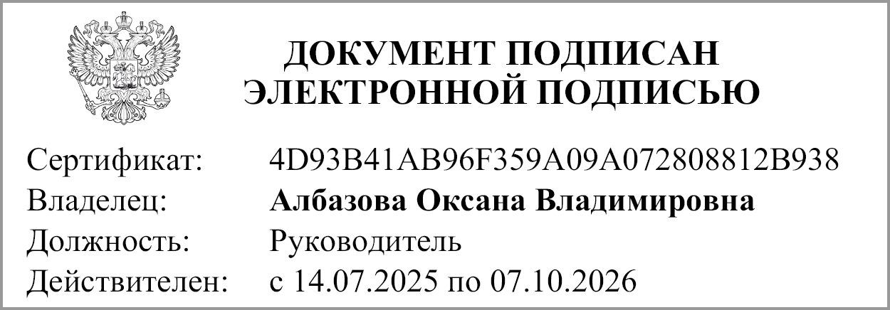
Руководитель |  |  | Албазова О.В.
 | (подпись) |  | (расшифровка подписи)

Руководитель финансово- экономической службы |  |  | Антонова Л.А.
 | (подпись) |  | (расшифровка подписи)


Главный бухгалтер |  |  | Попова О.Г.
 | (подпись) |  | (расшифровка подписи)

"01" мая 2026 г.

Документ подписан электронной подписью. Главный бухгалтер(Попова Ольга Геннадьевна, Сертификат: 008E5F5BC3ECE05F4A2F6B9590D458E59F, Действителен: с 14.07.2025 по 07.10.2026),Руководитель(Албазова Оксана Владимировна, Сертификат: 4D93B41AB96F359A09A072808812B938, Действителен: с 14.07.2025 по 07.10.2026)

